关系图
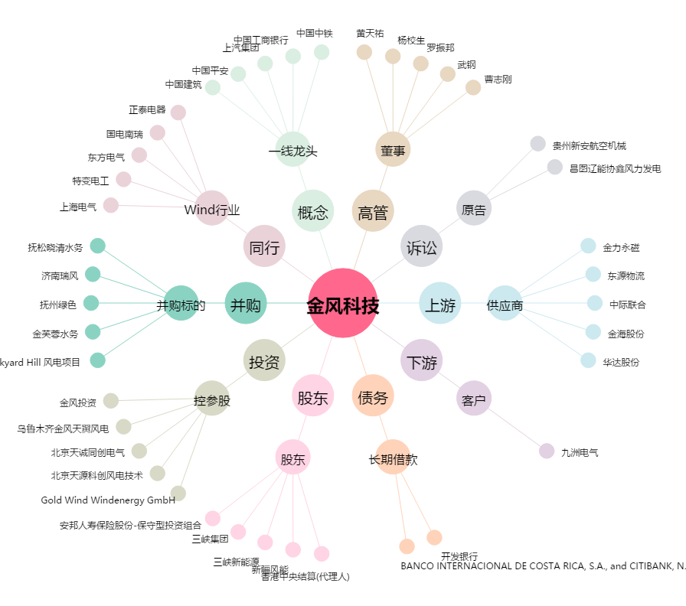
金风科技[002202.SZ] - 关系概览图

